상품제안서
엔보우 모노클립 클립형 자동회전 무선선풍기 | 상품코드: F30420

 |  |  |  |  |  |  | 02-412-0044 | www.easy1.co.kr
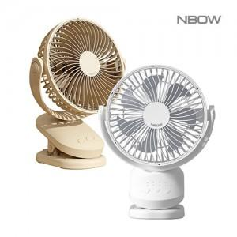

【상세/제작정보】 | <p><span style="font-size: 10pt;"><b>레이저인쇄 100개 이상 무료 / 100개미만 40,000원</b></span></p><p><span style="font-size: 10pt;"><b>전사필름인쇄 100개 이상 900원/ 100개 미만 90,000원</b></span></p><p><span style="font-size: 10pt;"><b>운임비 1박스(12개) 5000원 / 선물포장 600원</b></span>​&nbsp;</p>

【인쇄/포장옵션】 | 레이저, 풀칼라, 개별인쇄 / 포장지포장

【공급단가】 | 수량 | 100~ | 300~ | 500~ | 1,000~ | 3,000~
*VAT별도 | 단가 | 15,240원 | 14,980원 | 14,600원 | 14,350원 | 13,970원

【상품 URL】 | https://dev.easy1.co.kr:443/src/goods_detail.php?gdno=30420

